Задание
В файле приведен фрагмент базы данных “Библиотека”, описывающей движение книг в библиотеке. На рисунке приведена схема базы данных.
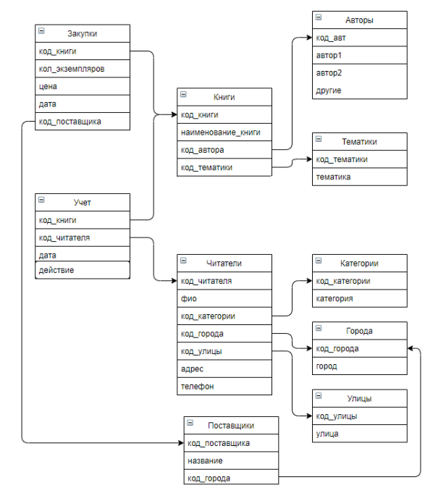

Используя информацию из приведенного фрагмента базы данных, определите, сколько книг (в экземплярах) по тематике “Программирование” было закуплено в период с 1.01.2021 по 31.03.2021 включительно.
1879

